List1
Střední průmyslová škola elektrotechnická Havířov |  | Zpráva z MIT |  | Třída: 4.C

 |  |  |  | Skupina: 1.

Teploměr |  |  |  | Zpráva číslo: 2

 |  |  |  | Den: 7.1.2021

 |  |  |  | Učitel: Ing. Petr Madecki

 |  |  |  | Jméno: Tomáš Konvičný

 |  |  |  | Známka:

2.Zadání:
1) Test čidla
- obsah registru LSB zobrazit na LED diodách
2) Test LCD
- výpis textu na 2 řádky
3) Zobrazit aktuální teplotu na LCD
- 4 desetinné místa
4) Zapamatovat si min. a max. teplotu
- zobrazovat průběžně na sériovém monitoru
5) Hlavní program:
- při poklesu pod 26,5°C zapnout topení
- při překročení 28,5°C zapnout klimatizaci
- vždy vypsat příslušný text na LCD displeji
- při překročení nebo poklesu rozsvítit
příslušnou barvu na RGB (klid = zelená,
topení = červená, klimatizace = modrá)

3.Teoretický rozbor:
Arduino Uno
Arduino UNO je vývojová deska založená na ATmega328P.
Má 14 digitálních I/O pinů (z nichž 6 je možné použít jako PWM výstupy),
6 analogových vstupů, 16 MHz krystalový oscilátor, USB připojení, napájecí konektor,
ICSP čtečku a resetovací tlačítko.

Použité periferie:

DS18B20
Číslicový teploměr Dallas 9-12bit +/-0,5°C -55..+125°C TO92

LCD displej 16x2, I2C
LCD displej s podsvícením bílou LED diodou a řízen přes I2C sběrnici

Odpory
3x 220 Ω odpory pro připojení k RGB LED diodě
1x 4.7k Ω odpor pro připojení teplotního čidla k desce
RGB LED dioda
Barva: červená, zelená, modrá (+ kombinace), průměr: 5mm, zapojení:
červená - společná katoda - zelená - modrá
Nastavení barev:
Červená: (255,0,0)
Zelená: (0,255,0)
Modrá: (0,0,255)

Vodiče (Male to Male, Male to Female)

Schéma zapojení:

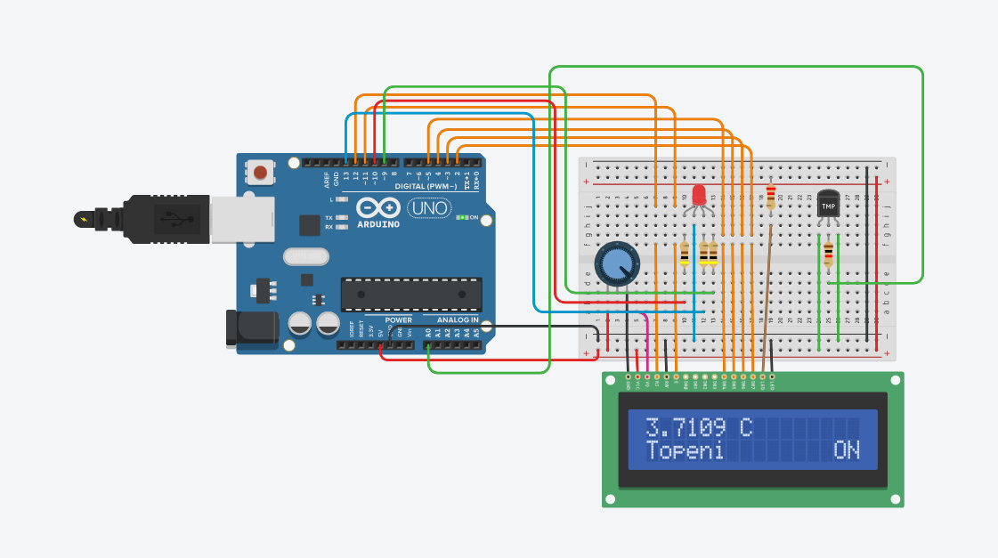

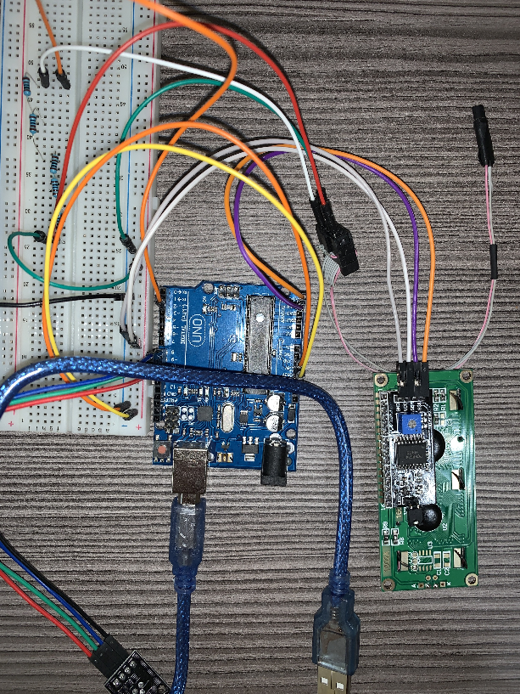

4.Zdrojový kód:
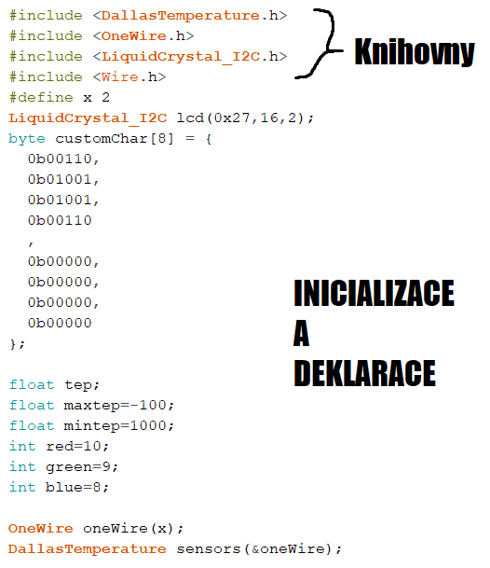

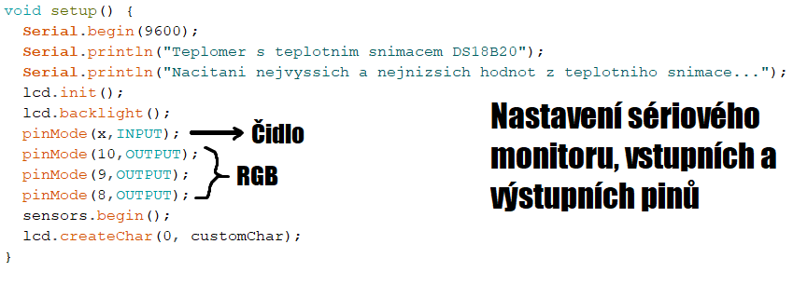

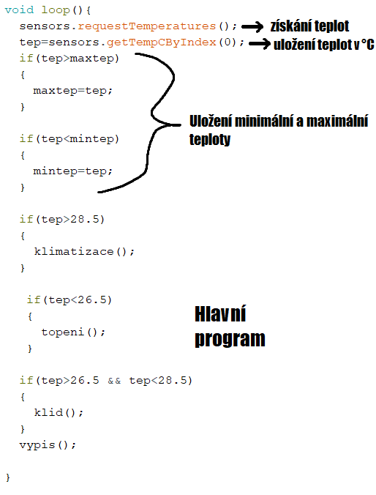

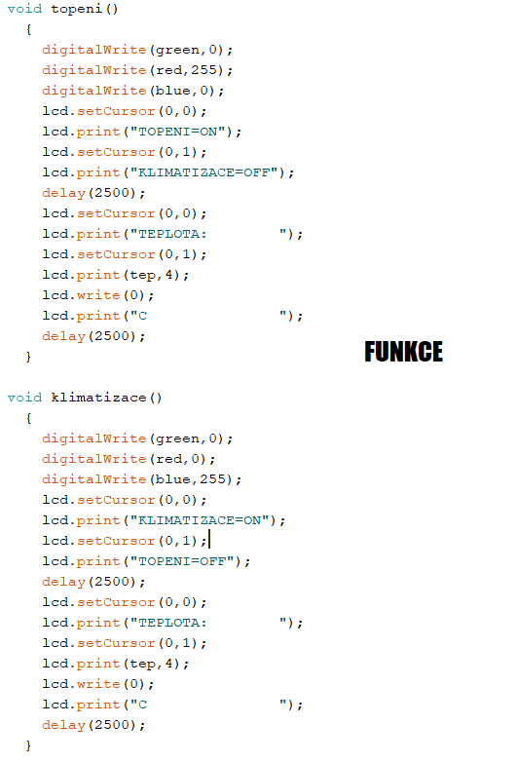

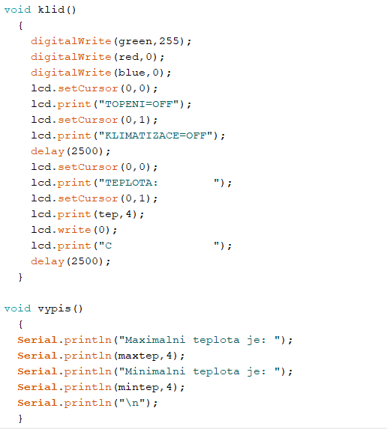

5.Závěr:
Cílem úlohy bylo seskládat a naprogramovat zařízení, které zaznamenává aktuální teplotu a
následně danou teplotu vypíše na displej.
Jako hardware byla použita deska Arduino UNO R3 s teplotním čidlem DS18B20,
LCD dispelejem a RGB ledkou.
Vývojové prostředí, z kterého se kód nahraje do desky se nazývá Arduino IDE.
Sériový monitor ve vývojovém prostředí ukládá nejnižší a nejvyšší teploty a ty vypisuje.
Úloha funguje podle následující tabulky:

PODMÍNKA | TEPLOTA < 26,5°C | 26,5°C < TEPLOTA < 28,2°C | TEPLOTA > 28,5°C
RGB STAV
STAV | Topení | Klidný stav | Klimatizace

Při psaní kódu je pro přehlednost důležité psát funkce.
Jako rozšíření bych přidal tlačítko, které by přepínalo teplotu ze stupňů Celsia
na stupně Fahrenheita.

